Cтолы и тумбы
Стойка ресепшен "RAUT"
Внимание! При комплектации стойки ресепшен из коллекции "RAUT" необходимый дополнительный ассортимент мебели может быть подобран из серии "RAUT"
Цвета: Орех Даллас, Венге Магия, Дуб Боофрд, Бук Тиара |  |  |  | Цены в рублях на |  | 2026-01-01
Изображение | Артикул | Габаритные размеры | Описание | Вес (кг) | Объем (м.куб.) | Цена

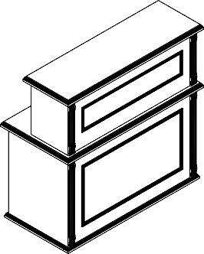 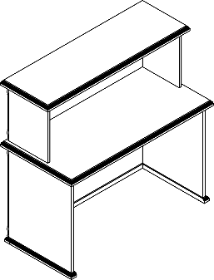 | RMS 090 | 900х600х1200 | Столешница выполнена из ЛДСП с крашенным рамочным фрезерованным профилем из МДФ, опоры ЛДСП с крашенным рамочным фрезерованным профилем из МДФ. Фронтальная панель с крашенной раскладкой из МДФ. | 47.50 | 0.116 | 61298
 | RMS 120 | 1200х600х1200 |  | 55.50 | 0.145 | 68999
 | RMS 160 | 1600х600х1200 |  | 69.50 | 0.185 | 78109
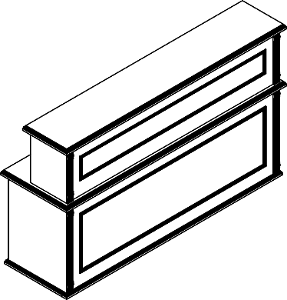 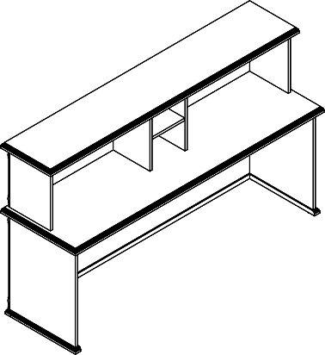 | RMS 200 | 2000х600х1200 |  | 88.50 | 0.233 | 90840
Комбинации элементов
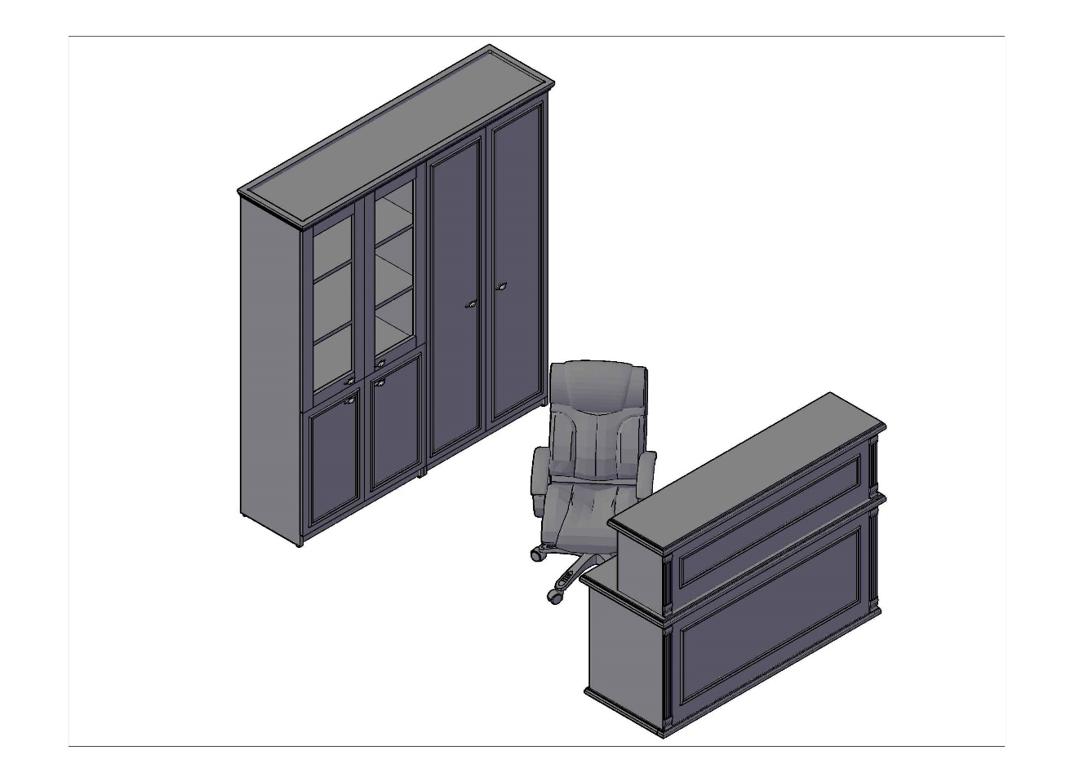 RAUT Комбинация №1 |  |  | Наименование |  | Цена
 |  |  | Стойка ресепшен R 1200 |  | 68,998.80
 |  |  | Стеллаж RHC 180 |  | 46,043.40
 |  |  | Двери низкие RLD 42-2 |  | 5,896.80
 |  |  | Двери стеклянные RGFD 42-2 |  | 7,780.50
 |  |  | Двери высокие RHD 42-2 |  | 11,853.40
 |  |  | Общая сумма: |  | 140,572.90

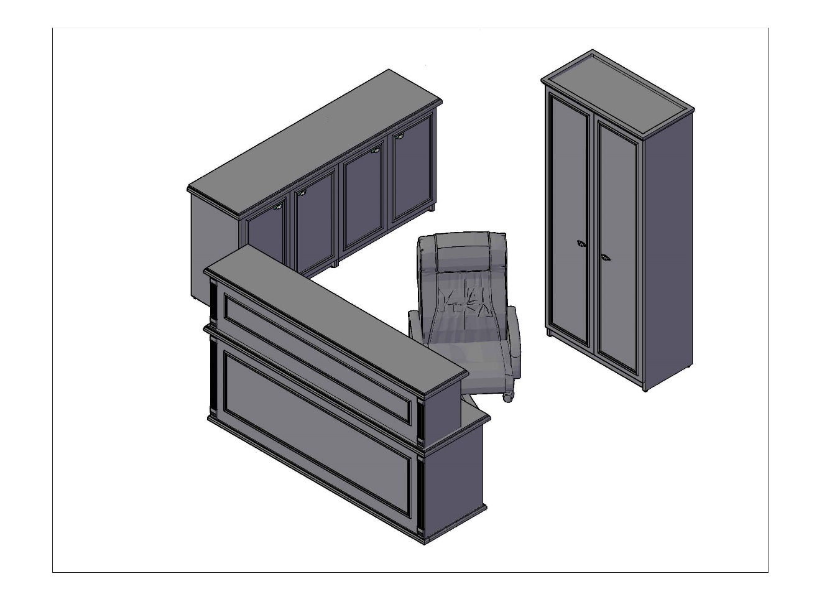 RAUT Комбинация №2 |  |  | Наименование |  | Цена
 |  |  | Стойка ресепшен R 2000 |  | 90,840.10
 |  |  | Греденция RLW 185 |  | 41,706.60
 |  |  | Гардероб RCW 89 |  | 33,832.50
 |  |  | Общая сумма: |  | 166,379.20

